Лист 1
Прайс-лист
МИР ПРЯЖИ

В валюте: руб. (курс 1).
Цены указаны на 07.08.2020

№ | Номенклатура/ Характеристика номенклатуры | Описание | Изображение | Артикул | Цена | Ед. | Остаток | Ссылка на сайт
 | Декоративный пигмент (пудра) Luxart Pigment белый 25 мл | Декоративный пигмент (пудра) Luxart Pigment белый 25 мл | 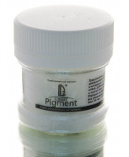 | PG08V25 | 69.23 |  |  | Изображение
 | Декоративный пигмент (пудра) Luxart Pigment белый 25 мл |  |  |  | 69.23 | шт | 9 | Изображение
 | Декоративный пигмент (пудра) Luxart Pigment белый перламутровый 6 г | Декоративный пигмент (пудра) Luxart Pigment белый перламутровый 6 г | 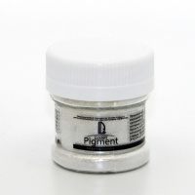 | PG02V06 | 57.46 |  |  | Изображение
 | Декоративный пигмент (пудра) Luxart Pigment белый перламутровый 6 г |  |  |  | 57.46 | шт | 18 | Изображение
 | Декоративный пигмент (пудра) Luxart Pigment бронза 6 г | Декоративный пигмент (пудра) Luxart Pigment бронза 6 г | 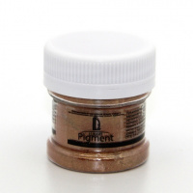 | PG04V06 | 57.46 |  |  | Изображение
 | Декоративный пигмент (пудра) Luxart Pigment бронза 6 г |  |  |  | 57.46 | шт | 8 | Изображение
 | Декоративный пигмент (пудра) Luxart Pigment желтый 25 мл | Декоративный пигмент (пудра) Luxart Pigment желтый 25 мл | 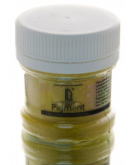 | PG11V25 | 69.23 |  |  | Изображение
 | Декоративный пигмент (пудра) Luxart Pigment желтый 25 мл |  |  |  | 69.23 | шт | 9 | Изображение
 | Декоративный пигмент (пудра) Luxart Pigment зеленый 25 мл | Декоративный пигмент (пудра) Luxart Pigment зеленый 25 мл | 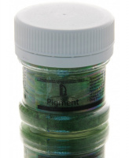 | PG13V25 | 69.23 |  |  | Изображение
 | Декоративный пигмент (пудра) Luxart Pigment зеленый 25 мл |  |  |  | 69.23 | шт | 9 | Изображение
 | Декоративный пигмент (пудра) Luxart Pigment золото коричневое 6 г | Декоративный пигмент (пудра) Luxart Pigment золото коричневое 6 г | 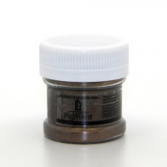 | PG03V06 | 57.46 |  |  | Изображение
 | Декоративный пигмент (пудра) Luxart Pigment золото коричневое 6 г |  |  |  | 57.46 | шт | 14 | Изображение
 | Декоративный пигмент (пудра) Luxart Pigment красный 25 мл | Декоративный пигмент (пудра) Luxart Pigment красный 25 мл | 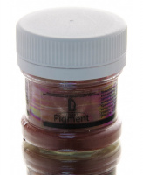 | PG10V25 | 69.23 |  |  | Изображение
 | Декоративный пигмент (пудра) Luxart Pigment красный 25 мл |  |  |  | 69.23 | шт | 8 | Изображение
 | Декоративный пигмент (пудра) Luxart Pigment медь 6 г | Декоративный пигмент (пудра) Luxart Pigment медь 6 г | 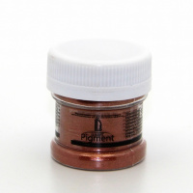 | PG05V06 | 57.46 |  |  | Изображение
 | Декоративный пигмент (пудра) Luxart Pigment медь 6 г |  |  |  | 57.46 | шт | 10 | Изображение
 | Декоративный пигмент (пудра) Luxart Pigment синий 25 мл | Декоративный пигмент (пудра) Luxart Pigment синий 25 мл | 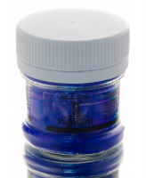 | PG12V25 | 69.23 |  |  | Изображение
 | Декоративный пигмент (пудра) Luxart Pigment синий 25 мл |  |  |  | 69.23 | шт | 10 | Изображение
 | Декоративный пигмент (пудра) Luxart Pigment хамелеон желтый 6 г | Декоративный пигмент (пудра) Luxart Pigment хамелеон желтый 6 г | 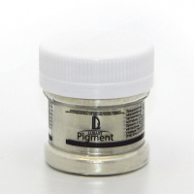 | PG06V06 | 57.46 |  |  | Изображение
 | Декоративный пигмент (пудра) Luxart Pigment хамелеон желтый 6 г |  |  |  | 57.46 | шт | 6 | Изображение
 | Декоративный пигмент (пудра) Luxart Pigment хамелеон фиолетовый 6 г | Декоративный пигмент (пудра) Luxart Pigment хамелеон фиолетовый 6 г | 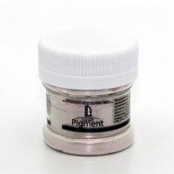 | PG07V06 | 57.46 |  |  | Изображение
 | Декоративный пигмент (пудра) Luxart Pigment хамелеон фиолетовый 6 г |  |  |  | 57.46 | шт | 5 | Изображение
 | Декоративный пигмент (пудра) Luxart Pigment черный 25 мл | Декоративный пигмент (пудра) Luxart Pigment черный 25 мл | 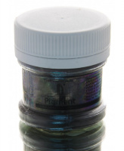 | PG09V25 | 69.23 |  |  | Изображение
 | Декоративный пигмент (пудра) Luxart Pigment черный 25 мл |  |  |  | 69.23 | шт | 9 | Изображение
 | Декоративный пигмент Luxart Pigment золото 6 г | Декоративный пигмент Luxart Pigment золото 6 г | 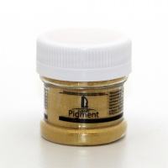 | PG01V06 | 57.46 |  |  | Изображение
 | Декоративный пигмент Luxart Pigment золото 6 г |  |  |  | 57.46 | шт | 4 | Изображение

